TROŠKOVNIK
B-PROJEKT d.o.o. za graditeljstvo, trgovinu i usluge – Bjelovar, Tr. Markovac, Trojstvena ulica 15, Ured: Franjevačka kbr. 19, Bjelovar; tel/fax: 043/225-091; mob:098-530-503 |  |  |  |  | TD 166/18 | List br.

Broj stavke | OTU | Opis stavke | JM | Količina | J. C. | Iznos
 |  | POUČNO-TEMATSKA STAZA S PRATEĆIM SADRŽAJIMA U ŠUMI "LUG"

A. |  | PRIPREMNI RADOVI
 | 1-02 | GEODETSKI RADOVI
A.1. | 1-02 | ISKOLČENJE TRASE I IZRADA ELABORATA ISKOLČENJA
 |  | Sva geodetska mjerenja kojima se podaci iz projekta prenose na teren ili s terena u projekte, za cijelo vrijeme građenja, odnosno do predaje radova investitoru i izrada elaborata iskolčenja, kao i snimka izvedenog stanja, a mjeri se i plaća po metru trase i priključnih cesta.
 |  | Obračun radova:
 |  | Rad se mjeri po metru trase u skladu s projektom. | m' | 1,072.00 |  | 0.00

A.2. |  | SJEČA I OREZIVANJE POTENCIJALNO OPASNIH STABALA
 |  | Sječa i orezivanje potencijalno opasnih stabala (sanitarno, sigurnosno i rasteretno orezivanje svih stabala čije su se krošnje nadvile nad stazom).
 |  | Obračun radova:
 |  | Rad se mjeri po broju obrađenih stabala . | kom | 103.00 |  | 0.00
 |  | Ukupno A. -PRIPREMNI RADOVI (Kn) |  |  |  | 0.00

B. |  | UREĐENJE POUČNO-TEMATSKE STAZE
B.1. |  | ŠIROKI ISKOP
 |  | Strojni široki iskop tla prema odredbama projekta s utovarom u prijevozno sredstvo, u materijalu kategorije “C”, u trasi, uključivo i iskidanje humusa u dubini od 20 cm. Iskop se obavlja prema visinskim kotama iz projekta te propisanim nagibima kosina. U stavku je uključen iskop, utovar i prijevoz viška materijala na deponiju udaljenu do 10 km, kao i uređenje posteljice staze. Prosječna dubina skidanja postojećeg terena je 30 cm, u širini određenoj projektom (š=2,5 m; L=cca 41 m i š=1,8 m; L=cca 1000 m), a u svrhu uređenja poučno-tematske staze, a prema situaciji iz projekta. Rad obuhvaća: _ strojni i ručni iskop, utovar, prijevoz i uređenje posteljice
 |  | Obračun radova:
 |  | Rad se mjeri u kubičnim metrima stvarno iskopanog materijala, mjereno u sraslom stanju.
 |  | Iskop u materijalu kategorije “C” | m3 | 740.00 |  | 0.00

B.2. |  | NOSIVI SLOJ OD DROBLJENOG KAMENOG MATERIJALA
 |  | Strojna izrada nosivog sloja od zrnatog kamenog materijala veličine zrna od 0,00 mm do 32,00 mm bez veziva, u debljini prema projektu.
 |  | U cijenu je uključena dobava kamenih prirodnih ili drobljenih zrnatih materijala kakvoće i granulometrije prema zahtjevima projekta i OTU, utovar, prijevoz, i ugradba (strojno razastiranje, planiranje i zbijanje do traženog modula stišljivosti ili stupnja zbijenosti) na uređenu i preuzetu podlogu.
 |  | Obračun radova:
 |  | -nosivi sloj od zrnatog kamenog materijala u uvaljanom stanju veličine zrna od 0,00 mm do 32,00mm d=20cm | m3 | 515.00 |  | 0.00

B.3. |  | ZAVRŠNI SLOJ OD KAMENE SITNEŽI
 |  | Dobava, postava i nabijanje kamene sitneži na površina staza veličine zrna od 4,00 mm do 8,00 mm bez veziva, u debljini prema projektu.
 |  | U cijenu je uključena dobava kamenih prirodnih ili drobljenih zrnatih materijala kakvoće i granulometrije prema zahtjevima projekta i OTU, utovar, prijevoz, i ugradba (strojno razastiranje, planiranje i zbijanje do traženog modula stišljivosti ili stupnja zbijenosti) na uređenu i preuzetu podlogu.
 |  | Obračun radova:
 |  | -nosivi sloj od zrnatog kamenog materijala u uvaljanom stanju veličine zrna od 4,00 mm do 8,00mm d=20cm | m3 | 225.00 |  | 0.00

B.4. |  | ZAŠTITA KONSTRUKCIJE POUČNO-TEMATSKE STAZE GEOTEKSTILOM
 |  | Doprema, transport i oblaganje isplanirane posteljice poučno-tematske staze geotekstilom gustoće min. 200 gr/m². Geotekstil štiti nosivi sloj konstrukcije staze od miješanja sa zemljom posteljice. Obračun po kvadratnom metru. U iskazanoj količini nije uračunato preklapanje.
 |  | Obračun radova:
 |  | Rad se mjeri u četvornim metrima ugrađenog geotekstila. | m2 | 2,550.00 |  | 0.00
 |  | Ukupno B. -UREĐENJE POUČNO-TEMATSKE STAZE (Kn) |  |  |  | 0.00

C. |  | SPRAVE ZA REKREACIJU I EDUKACIJU
C.1. |  | OPREMANJE POSTOJEĆIH SPRAVA ZA REKREACIJU I EDUKACIJU
C.1.1. |  | ISKOP ZA UGRADNJU ANTISTRES PODLOGA
 |  | Strojni i ručni široki iskop tla prema odredbama projekta s utovarom u prijevozno sredstvo, u materijalu kategorije “C”, uključivo i iskidanje humusa, a u svrhu ugradnje antistres podloga isopod postojećih sprava za igranje, a prema situaciji iz projekta. U stavku je uključen iskop, utovar i prijevoz viška materijala na deponiju udaljenu do 10 km. Prosječna dubina skidanja postojećeg terena je cca 35 cm. Rad obuhvaća: _ strojni i ručni iskop, utovar i prijevoz Obračun po m3 iskopanog materijala u sraslom stanju.
 |  | Predmjerom se predviđa:
 |  | u materijalu "C" iskopne kategorije |  |  |  | 0.00
 |  | strojno 80 % | m3 | 16.00 |  | 0.00
 |  | ručno 20% | m3 | 4.00 |  | 0.00

C.1.2. |  | NOSIVI SLOJ OD DROBLJENOG KAMENOG MATERIJALA
 |  | Dobava, postava i nabijanje tucanika ispod antistres podloga debljine 30 cm, frakcije 0-64. Tucanik nabijati u sloju max. 20 cm.
 |  | U cijenu je uključena dobava kamenih prirodnih ili drobljenih zrnatih materijala kakvoće i granulometrije prema zahtjevima projekta, utovar, prijevoz, i ugradba (strojno razastiranje, planiranje i zbijanje do traženog modula stišljivosti ili stupnja zbijenosti) na uređenu i preuzetu podlogu.
 |  | Obračun radova:
 |  | -nosivi sloj od zrnatog kamenog materijala u uvaljanom stanju veličine zrna od 0,00 mm do 64,00mm d=20cm | m3 | 17.00 |  | 0.00

C.1.3. |  | UGRADNJA ANTISTRES PODLOGA |  |  |  | 0.00
 |  | Ugradnja gumene antistres podloge na prethodno pripremljenoj podlozi. Gumena antistres podloga postavlja se u pločama kao predgotovljen proizvod na pripremljenu podlogu, na površinama okolo sprava za dječju igru. Tlocrtne dimenzije ploča 50x50 cm, debljine 4 cm. Učvršćuje se u cjelinu sistemom "trnova i utora", koji su sastavni dijelovi ploča. Boja podloge crvena ili zelena, po izboru naručitelja. Mora imati uvjerenje o kvaliteti da udovoljava zahtjevima norme HRN EN 1177 2008 ili jednakovrijedno. Prije ugradnje potrebno je uvjerenje (certifikat) o kvaliteti predati nadzornom inženjeru te nakon njegovog odobrenja pristupiti ugradnji. Rad obuhvaća: _ dobavu i prijevoz na mjesto ugradnje zaštitne gumene podloge _ ugradnju prema uputama proizvođača _ugradnja tipskog betonskog rubnjaka 8/20/100 cm oko antistres podloge novih sprava. Nadvišenje rubnjaka napraviti u razini sa okolnim površinama.
...
C.2.3. |  | NOSIVI SLOJ OD DROBLJENOG KAMENOG MATERIJALA
 |  | U cijenu je uključena dobava kamenih prirodnih ili drobljenih zrnatih materijala kakvoće i granulometrije prema zahtjevima projekta, utovar, prijevoz, i ugradba (strojno razastiranje, planiranje i zbijanje do traženog modula stišljivosti ili stupnja zbijenosti) na uređenu i preuzetu podlogu.
 |  | Obračun radova:
 |  | -nosivi sloj od zrnatog kamenog materijala u uvaljanom stanju veličine zrna od 0,00 mm do 64,00mm d=20cm | m3 | 12.00 |  | 0.00

C.2.4. |  | UGRADNJA ANTISTRES PODLOGA |  |  |  | 0.00
 |  | Ugradnja gumene antistres podloge na prethodno pripremljenoj podlozi. Gumena antistres podloga postavlja se u pločama kao predgotovljen proizvod na pripremljenu podlogu, na površinama okolo sprava za dječju igru. Tlocrtne dimenzije ploča 50x50 cm, debljine 4 cm. Učvršćuje se u cjelinu sistemom "trnova i utora", koji su sastavni dijelovi ploča. Boja podloge crvena ili zelena, po izboru naručitelja. Mora imati uvjerenje o kvaliteti da udovoljava zahtjevima norme HRN EN 1177 2008 ili jednakovrijedno. Prije ugradnje potrebno je uvjerenje (certifikat) o kvaliteti predati nadzornom inženjeru te nakon njegovog odobrenja pristupiti ugradnji. Rad obuhvaća: _ dobavu i prijevoz na mjesto ugradnje zaštitne gumene podloge _ ugradnju prema uputama proizvođača _ugradnja tipskog betonskog rubnjaka 8/20/100 cm oko antistres podloge novih sprava. Nadvišenje rubnjaka napraviti u razini sa okolnim površinama.
 |  | Obračun po m2 izvedene podloge. | m2 | 32.00 |  | 0.00
 |  | Obračun po m' rubnjaka. | m' | 35.00 |  | 0.00

C.2.5. |  | NJIHALICA NA OPRUZI - PATKA |  |  |  | 0.00
 |  | 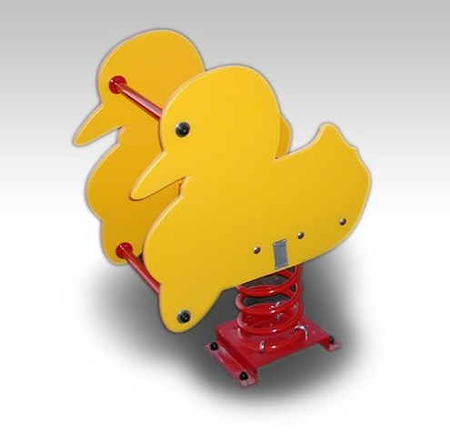
 |  | Dobava, prijevoz i montaža njihalice na opruzi. Oprema za dječja igrališta, njihalica postavljena na oprugu. Omogućuje samostalnu igru jednog djeteta, uzrasta 2-5 godina. Tijelo/konstrukcija igrala je izrađena od HDPE ploča u boji, izrazito otporne na vandalizam, vremenske utjecaje te UV zrake. Sjedište je izrađeno od HDPE ploča u boji, izrazito otporne na vandalizam, vremenske utjecaje te UV zrake. Opruga je izrađena od čelika, zaštićena UV-stabilnim zapečenim prahom u boji prema RAL karti. Proizvod je u potpunosti izrađen u skladu s normama HRN EN 1176-1:2008 ili jednakovrijedno i HRN EN 1176-6:2008 ili jednakovrijedno. Sprava se kao predgotovljeni proizvod izrađuje u pogonu specijalizirane tvrtke. Dimenzijama i oblikom te vrstom i kvalitetom upotrebljenih materijala, sprava u svemu mora odgovarati projektu. Mora udovoljavati zahtjevima norme HRN EN 1176 ili jednakovrijedno, što se dokazuje certifikatom o izvršenom ispitivanju da je sprava ispravna i sigurna za upotrebu, izdanim od strane ovlaštene tvrtke ili institucije. Izvođač je dužan prije ugradnje sprave, certifikat o izvršenom ispitivanju predočiti nadzornom inženjeru te po njegovom odobrenju pristupiti ugradnji.
 |  | Obračun po komadu. | kom | 1.00 |  | 0.00

C.2.6. |  | NJIHALICA NA OPRUZI - KONJIĆ |  |  |  | 0.00
 |  | 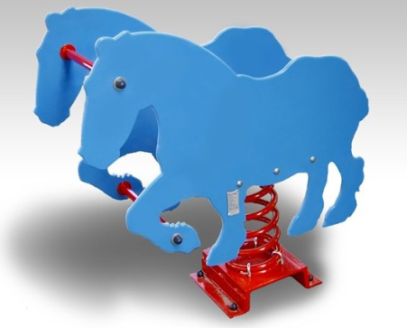
 |  | Dobava, prijevoz i montaža njihalice na opruzi. Oprema za dječija igrališta, njihalica postavljena na oprugu. Omogućuje samostalnu igru jednog djeteta, uzrasta 2-5 godina. Tijelo/konstrukcija igrala je izrađena od HDPE ploča u boji, izrazito otporne na vandalizam, vremenske utjecaje te UV zrake. Sjedište je izrađeno od HDPE ploča u boji, izrazito otporne na vandalizam, vremenske utjecaje te UV zrake. Opruga je izrađena od čelika, zaštićena UV-stabilnim zapečenim prahom u boji prema RAL karti. Proizvod je u potpunosti izrađen u skladu s normama HRN EN 1176-1:2008 ili jednakovrijedno i HRN EN 1176-6:2008 ili jednakovrijedno. Sprava se kao predgotovljeni proizvod izrađuje u pogonu specijalizirane tvrtke. Dimenzijama i oblikom te vrstom i kvalitetom upotrebljenih materijala, sprava u svemu mora odgovarati projektu. Mora udovoljavati zahtjevima norme HRN EN 1176 ili jednakovrijedno, što se dokazuje certifikatom o izvršenom ispitivanju da je sprava ispravna i sigurna za upotrebu, izdanim od strane ovlaštene tvrtke ili institucije. Izvođač je dužan prije ugradnje sprave, certifikat o izvršenom ispitivanju predočiti nadzornom inženjeru te po njegovom odobrenju pristupiti ugradnji.
 |  | Obračun po komadu. | kom | 1.00 |  | 0.00

C.2.7. |  | VISINOMJER |  |  |  | 0.00
 |  | 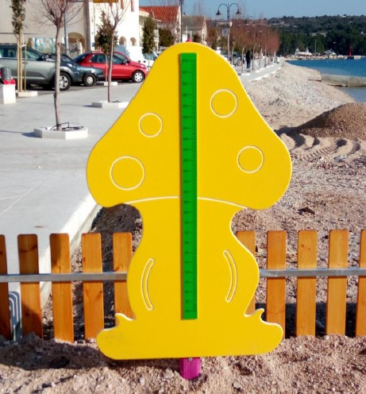
 |  | Dobava, prijevoz i montaža visinomjera u obliku gljive. Učilica visinomjer gljiva izrađena od PE materijala. Sastoji se od aluminijske nosive grede na koje je pričvršćen pločasti element izrezan u obliku gljive. Na gljivi je postavljen visinomjer. Visinomjer se temelji u odgovarajući betonski temelj. Sprava se kao predgotovljeni proizvod izrađuje u pogonu specijalizirane tvrtke. Dimenzijama i oblikom te vrstom i kvalitetom upotrebljenih materijala, sprava u svemu mora odgovarati projektu. Mora udovoljavati zahtjevima norme HRN EN 1176 ili jednakovrijedno, što se dokazuje certifikatom o izvršenom ispitivanju da je sprava ispravna i sigurna za upotrebu, izdanim od strane ovlaštene tvrtke ili institucije. Izvođač je dužan prije ugradnje sprave, certifikat o izvršenom ispitivanju predočiti nadzornom inženjeru te po njegovom odobrenju pristupiti ugradnji.
 |  | Obračun po komadu. | kom | 1.00 |  | 0.00

C.2.8. |  | UČIONICA U PRIRODI SA STUPIĆIMA ZA SJEDENJE |  |  |  | 0.00
 | 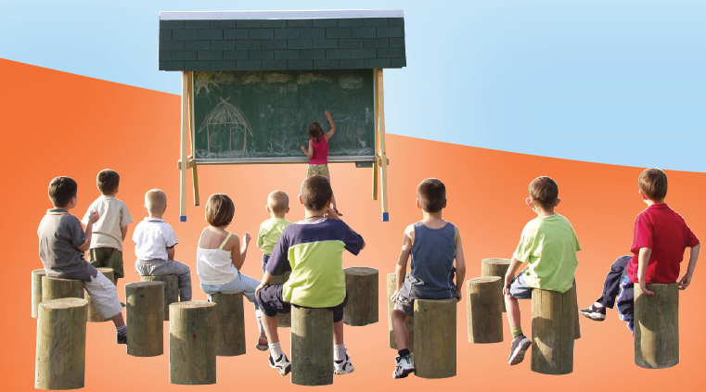
 |  | Dobava, prijevoz i montaža učionice u prirodi sa pripadajućim stupićima za sjedenje. Konstrukciju učionice čine četiri okomite grede dimenzija ~10x10x242 cm spojene u „A“ oblik, te četiri vodoravne grede od kojih su dvije dimenzija ~10x10x40 cm, a dvije ~10x10x159 cm. Unutar te konstrukcije se postavlja školska ploča za crtanje dimenzija 100x200 cm, a na vrhu sprave je krov. Temelji sprave se sidre u odgovarajuće betonske temelje. Svi drveni dijelovi izrađeni su od visokokvalitetnog obrađenog drveta koji se impregniraju i premazuju impregnacijskim premazima. Svi obojeni i lakirani dijelovi drva premazuju se neotrovnim i bezopasnim eko bojama. Igralo odgovara standardu dječje sigurnosti HRN EN 1176 ili jednakovrijedno i HRN EN 1177 ili jednakovrijedno. Stupići za sjedenje su promjera cca. 25 cm, a visine 45 cm, izrađeni od drveta. Temelji sprave se sidre u odgovarajuće betonske temelje. Svi drveni dijelovi izrađeni su od visokokvalitetnog obrađenog drveta koji se impregniraju i premazuju impregnacijskim premazima. Svi obojeni i lakirani dijelovi drva premazuju se neotrovnim i bezopasnim eko bojama. Igralo odgovara standardu dječje sigurnosti HRN EN 1176 ili jednakovrijedno i HRN EN 1177 ili jednakovrijedno.. Sprava se kao predgotovljeni proizvod izrađuje u pogonu specijalizirane tvrtke. Dimenzijama i oblikom te vrstom i kvalitetom upotrebljenih materijala, sprava u svemu mora odgovarati projektu. Mora udovoljavati zahtjevima norme HRN EN 1176 ili jednakovrijedno, što se dokazuje certifikatom o izvršenom ispitivanju da je sprava ispravna i sigurna za upotrebu, izdanim od strane ovlaštene tvrtke ili institucije. Izvođač je dužan prije ugradnje sprave, certifikat o izvršenom ispitivanju predočiti nadzornom inženjeru te po njegovom odobrenju pristupiti ugradnji.
 |  | Obračun po komadu.
 |  | Ploča za crtanje 100x200 cm | kom | 1.00 |  | 0.00
 |  | Stupići za sjedenje | kom | 30.00 |  | 0.00
 |  | Prijevoz i montaža | kompl. | 1.00 |  | 0.00
 |  | Ukupno C.2. - POSTAVLJANJE NOVIH SPRAVA ZA REKRACIJU I EDUKACIJU (Kn) |  |  |  | 0.00

D. |  | PRATEĆI SADRŽAJI POUČNO-TEMATSKE STAZE
D.1. |  | 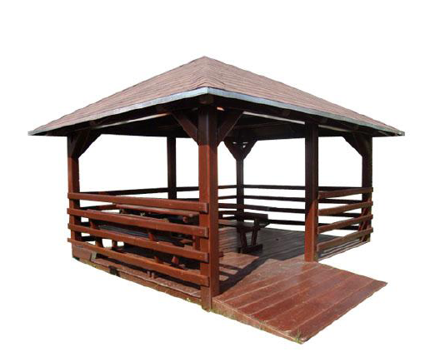 NATKRIVENO ODMORIŠTE - SJENICA
 |  | Dobava, prijevoz i ugradnja drvene četverokutne sjenice s klupama i razgledištem. Vrtna kućica tlocrtne dimenzije krova 4800x3800mm. Drvena konstrukcija krova postavljena na 6 stupova dim. 140x140x2300mm. Stupovi su pomoću metalnih pocinčanih ankera stabilizirani u betonskoj podlozi. Krovna konstrukcija izrađena od drvenih greda 120x120mm. Osni razmak 1000mm. QSB ploča 20mm i završno šindra smeđa boja. Ograda visine 800mm. Pod obložen daskom 25mm. Drvo obrađeno stolarski. Sve zaštićeno drvenom lazurom bor. Stol i klupe sa naslonom. Dimenzije sjenice (mm): 4800x3800.
 |  | Obračun po komadu sjenice.
 |  | Drvena sjenica | kom | 1.00 |  | 0.00

 | D.1.1. | ISKOP TRAKASTIH TEMELJA I PODNE AB PLOČE
 |  | Strojni i ručni široki iskop tla prema odredbama projekta s utovarom u prijevozno sredstvo, u materijalu kategorije “C”, uključivo i iskidanje humusa, a u svrhu izrade trakastih temelja i podne ploče ispod novih sjenica. U stavku je uključen iskop, utovar i prijevoz viška materijala na deponiju udaljenu do 10 km. Prosječna dubina skidanja postojećeg terena je cca 30 cm. Rad obuhvaća: _ strojni i ručni iskop, utovar i prijevoz Obračun po m3 iskopanog materijala u sraslom stanju.
 |  | Predmjerom se predviđa:
 |  | u materijalu "C" iskopne kategorije
 |  | strojno 80 % | m3 | 7.20 |  | 0.00
 |  | ručno 20% | m3 | 1.80 |  | 0.00
...
D.3. |  | KOŠ ZA OTPATKE
 |  | Koš za otpatke zapremine 45 L. Koš se sastoji od konstrukcije izrađene od pocinčanog čelika zaštićenog zapečenim prahom sa oblogom od sibirskog ariša zaštićenog ekološkim impregnatorima na bazi vode, te od umetka od pocinčanog čelika - Pražnjenje koša vađenjem umetka Svi drveni dijelovi zaštićeni su ekološkim impregnatorima na bazi vode. Završna obrada svih čeličnih dijelova su toplo cinčanje te prekrivanje UV-stabilizirajućim zapečenim prahom.
 |  | Obračun po komadu. | kom | 2.00 |  | 0.00

D.4. |  | ZAŠTITNA DRVENA OGRADA
 |  | Dobava, prijevoz, izrada i postavljanje zaštitne drvene ograde uz postojeći kanal na prostoru za rekreaciju i edukaciju duljine cca 10 m, visine 1,0 m. Ograda je izrađena od hrasta, premazana lazurnom bojom.
 |  | Obračun po m' ugrađene ograde. | m' | 10.00 |  | 0.00

D.5. |  | 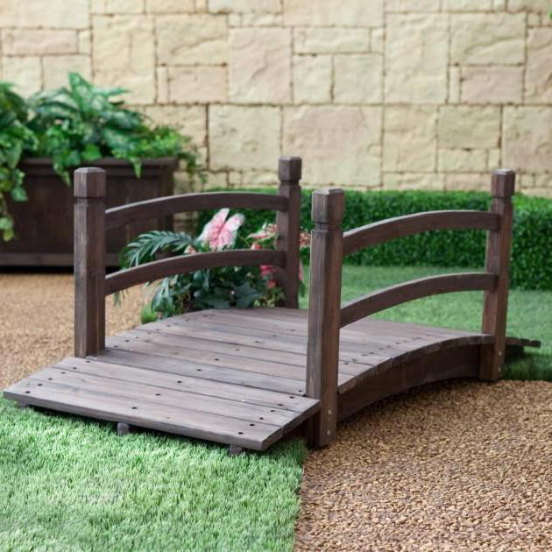 DRVENI PRIJELAZ
 |  | Dobava, prijevoz, izrada i postava drvenog prijelaza širine 2,0 m, dužine 4,0 m, raspona do cca 3,0 m, visine h=0,80 m. Elementi za prijelaz su izrađeni od hrasta. Drvo impregnirano, termotretirano i zaštićeno lazurnim premazom.
 |  | Obračun radova:
 |  | po komadu postavljenog prijelaza. | kom | 1.00 |  | 0.00

D.6. |  | VIDIKOVAC
 |  | Dobava, prijevoz, izrada i postava drvenog vidikovca. Vidikovac je otvorenog tipa, visine od terena do poda vidikovca 1,5 m. Dimenzije poda 2,0 m x 2,0 m. Zaštitna ograda na vidikovcu visine h=1,2 m, s tri pregrade. Elementi vidikovca su izrađeni od hrastovog drveta, premazani lazurnom bojom.
 |  | Obračun radova:
 |  | po komadu. | kom | 1.00 |  | 0.00

D.7. |  | NABAVA I POSTAVLJANJE SPRAVA ZA EDUKACIJU - DRVENE ŽIVOTINJE
...

